Statistiken
Aufenthaltswahrscheinlichkeit nach Feld
Im Gefängnis / Nur zu Besuch |  | 5.81%
Los |  | 3.72%
Opernplatz |  | 2.85%
Wiener Straße |  | 2.77%
Berliner Straße |  | 2.73%
Frei Parken |  | 2.72%
Münchner Straße |  | 2.68%
Südbahnhof |  | 2.68%
Ereignisfeld |  | 2.65%
Gemeinschaftsfeld |  | 2.61%
Seestraße |  | 2.59%
Theaterstraße |  | 2.51%
Neue Straße |  | 2.46%
Lessingstraße |  | 2.44%
Nordbahnhof |  | 2.44%
Museumstraße |  | 2.44%
Schillerstraße |  | 2.44%
Hauptbahnhof |  | 2.42%
Westbahnhof |  | 2.40%
Wasserwerk |  | 2.40%
Rathausplatz |  | 2.39%
Gehen Sie in das Gefängnis |  | 2.39%
Gemeinschaftsfeld |  | 2.38%
Elektrizitätswerk |  | 2.37%
Goethestraße |  | 2.37%
Schlossallee |  | 2.33%
Badstraße |  | 2.33%
Hauptstraße |  | 2.32%
Ereignisfeld |  | 2.27%
Elisenstraße |  | 2.26%
Poststraße |  | 2.21%
Einkommensteuer |  | 2.21%
Hafenstraße |  | 2.21%
Chausseestraße |  | 2.20%
Bahnhofstraße |  | 2.19%
Turmstraße |  | 2.02%
Ereignisfeld |  | 2.01%
Gemeinschaftsfeld |  | 1.97%
Zusatzsteuer |  | 1.91%
Parkstraße |  | 1.90%
Position | Name | P | Grundstück |  | mit 1 Haus |  | mit 2 Häusern |  | mit 3 Häusern |  | mit 4 Häusern |  | mit Hotel |  | Kosten Grundtück | Kosten pro Haus/Hotel
11 | Im Gefängnis / Nur zu Besuch | 5.81% | Einnahmen | Würfe bis Even | Einnahmen | Würfe bis Even | Einnahmen | Würfe bis Even | Einnahmen | Würfe bis Even | Einnahmen | Würfe bis Even | Einnahmen | Würfe bis Even
1 | Los | 3.72%
25 | Opernplatz | 2.85% | 20 | 420 | 100 | 137 | 300 | 63 | 750 | 32 | 925 | 32 | 1100 | 32 | 240 | 150
19 | Wiener Straße | 2.77% | 14 | 464 | 70 | 144 | 200 | 68 | 550 | 31 | 750 | 28 | 950 | 26 | 180 | 100
20 | Berliner Straße | 2.73% | 16 | 457 | 80 | 137 | 220 | 66 | 600 | 30 | 800 | 27 | 1000 | 26 | 200 | 100
21 | Frei Parken | 2.72%
17 | Münchner Straße | 2.68% | 14 | 479 | 70 | 149 | 200 | 71 | 550 | 33 | 750 | 29 | 950 | 27 | 180 | 100
6 | Südbahnhof | 2.68%
23 | Ereignisfeld | 2.65%
18 | Gemeinschaftsfeld | 2.61%
12 | Seestraße | 2.59% | 10 | 541 | 50 | 185 | 150 | 88 | 450 | 38 | 625 | 33 | 750 | 33 | 140 | 100
22 | Theaterstraße | 2.51% | 18 | 487 | 90 | 164 | 250 | 83 | 700 | 38 | 875 | 37 | 1050 | 37 | 220 | 150
15 | Neue Straße | 2.46% | 12 | 542 | 60 | 176 | 180 | 81 | 500 | 37 | 700 | 33 | 900 | 30 | 160 | 100
27 | Lessingstraße | 2.44% | 22 | 484 | 110 | 153 | 330 | 70 | 800 | 36 | 975 | 36 | 1150 | 36 | 260 | 150
26 | Nordbahnhof | 2.44% |  |  |  |  |  |  |  |  |  |  |  |  | 200
24 | Museumstraße | 2.44% | 18 | 501 | 90 | 169 | 250 | 85 | 700 | 39 | 875 | 38 | 1050 | 38 | 220 | 150
28 | Schillerstraße | 2.44% | 22 | 485 | 110 | 153 | 330 | 70 | 800 | 36 | 975 | 36 | 1150 | 36 | 260 | 150
36 | Hauptbahnhof | 2.42% |  |  |  |  |  |  |  |  |  |  |  |  | 200
16 | Westbahnhof | 2.40% |  |  |  |  |  |  |  |  |  |  |  |  | 200
29 | Wasserwerk | 2.40% |  |  |  |  |  |  |  |  |  |  |  |  | 150
32 | Rathausplatz | 2.39% | 26 | 482 | 130 | 161 | 390 | 75 | 900 | 42 | 1100 | 42 | 1275 | 43 | 300 | 200
31 | Gehen Sie in das Gefängnis | 2.39%
34 | Gemeinschaftsfeld | 2.38%
13 | Elektrizitätswerk | 2.37% |  |  |  |  |  |  |  |  |  |  |  |  | 150
30 | Goethestraße | 2.37% | 24 | 493 | 120 | 152 | 360 | 68 | 850 | 36 | 1025 | 36 | 1200 | 36 | 280 | 150 | 7.80%
40 | Schlossallee | 2.33% | 50 | 343 | 200 | 129 | 600 | 57 | 1400 | 31 | 1700 | 30 | 2000 | 30 | 400 | 200 | 8.19%
2 | Badstraße | 2.33% | 2 | 1287 | 10 | 472 | 30 | 229 | 90 | 100 | 160 | 70 | 250 | 53 | 60 | 50 | 9.94%
33 | Hauptstraße | 2.32% | 26 | 498 | 130 | 166 | 390 | 77 | 900 | 43 | 1100 | 43 | 1275 | 44 | 300 | 200 | 4.35% | 9.94% | 8.19% | 7.80% | 7.26% | 7.24% | 6.90% | 6.67% | 4.35% | 4.24%
8 | Ereignisfeld | 2.27% |  |  |  |  |  |  |  |  |  |  |  |  |  |  | 7.24%
Wurfanzahl bis Break-Even
 | Opernplatz | Seestraße | Schillerstraße
Grundstück | 420 | 541 | 485
mit 1 Haus | 137 | 185 | 153
mit 2 Häusern | 63 | 88 | 70
mit 3 Häusern | 32 | 38 | 36
mit 4 Häusern | 32 | 33 | 36
mit Hotel | 32 | 33 | 36
9 | Elisenstraße | 2.26% | 6 | 739 | 30 | 222 | 90 | 98 | 270 | 41 | 400 | 33 | 550 | 28 | 100 | 50 | 4.77%
10 | Poststraße | 2.21% | 8 | 679 | 40 | 192 | 100 | 100 | 300 | 41 | 450 | 32 | 600 | 28 | 120 | 50 | 6.90%
5 | Einkommensteuer | 2.21% |  |  |  |  |  |  |  |  |  |  |  |  |  |  | 4.24%
14 | Hafenstraße | 2.21% | 10 | 634 | 50 | 217 | 150 | 103 | 450 | 44 | 625 | 39 | 750 | 39 | 140 | 100 | 6.67%
7 | Chausseestraße | 2.20% | 6 | 758 | 30 | 227 | 90 | 101 | 270 | 42 | 400 | 34 | 550 | 29 | 100 | 50 | 7.26%
35 | Bahnhofstraße | 2.19% | 28 | 522 | 150 | 158 | 450 | 73 | 1000 | 42 | 1200 | 43 | 1400 | 43 | 320 | 200
4 | Turmstraße | 2.02% | 4 | 741 | 20 | 272 | 60 | 132 | 180 | 58 | 320 | 40 | 450 | 34 | 60 | 50
37 | Ereignisfeld | 2.01%
3 | Gemeinschaftsfeld | 1.97%
39 | Zusatzsteuer | 1.91%
38 | Parkstraße | 1.90% | 35 | 525 | 175 | 165 | 500 | 79 | 1100 | 45 | 1300 | 46 | 1500 | 47 | 350 | 200

Heatmap
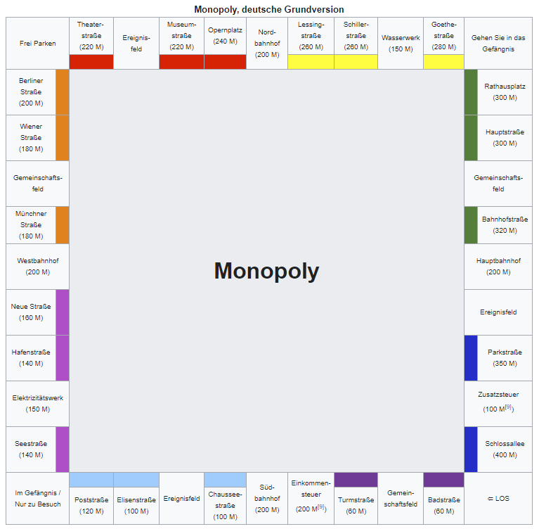

2.72% | 2.51% | 2.65% | 2.44% | 2.85% | 2.44% | 2.44% | 2.44% | 2.40% | 2.37% | 2.39%
2.73% |  |  |  |  |  |  |  |  |  | 2.39%
2.77% |  |  |  |  |  |  |  |  |  | 2.32%
2.61% |  |  |  |  |  |  |  |  |  | 2.38%
2.68% |  |  |  |  |  |  |  |  |  | 2.19%
2.40% |  |  |  |  |  |  |  |  |  | 2.42%
2.46% |  |  |  |  |  |  |  |  |  | 2.01%
2.21% |  |  |  |  |  |  |  |  |  | 1.90%
2.37% |  |  |  |  |  |  |  |  |  | 1.91%
2.59% |  |  |  |  |  |  |  |  |  | 2.33%
5.81% | 2.21% | 2.26% | 2.27% | 2.20% | 2.68% | 2.21% | 2.02% | 1.97% | 2.33% | 3.72%

